ISTRUZIONI
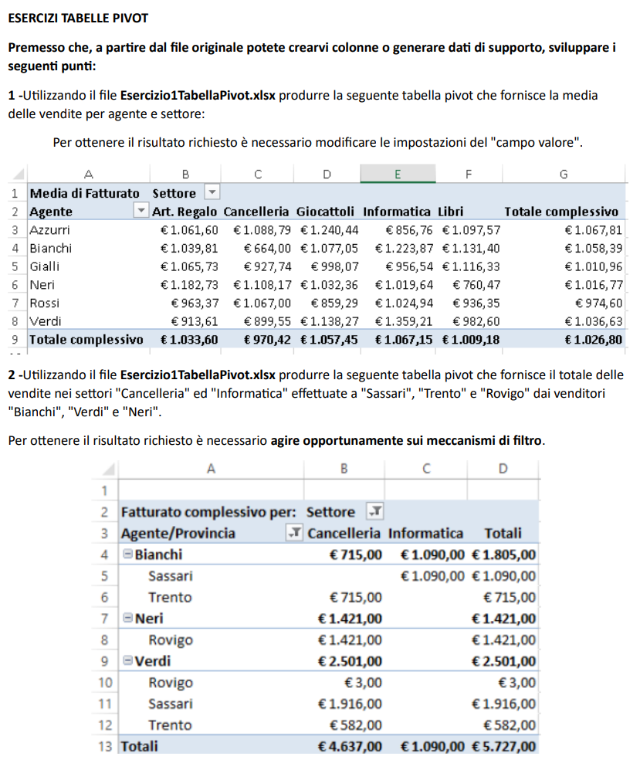

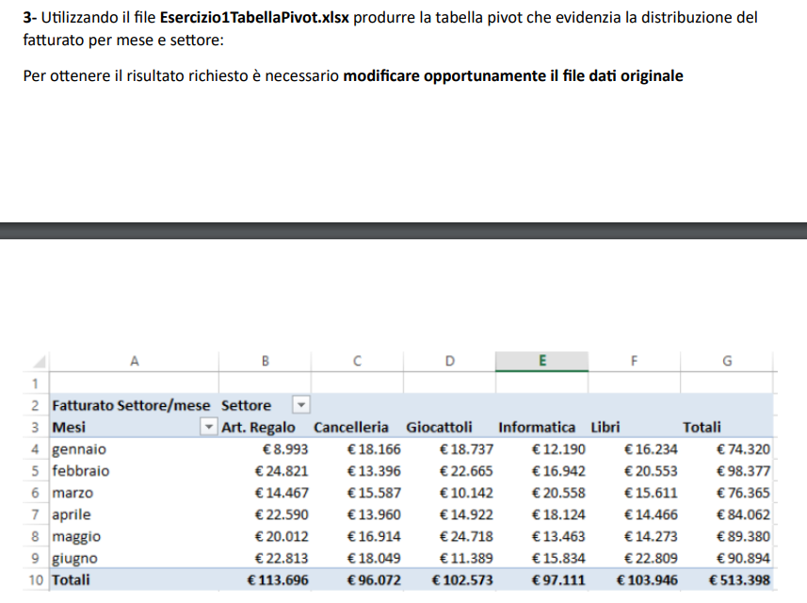

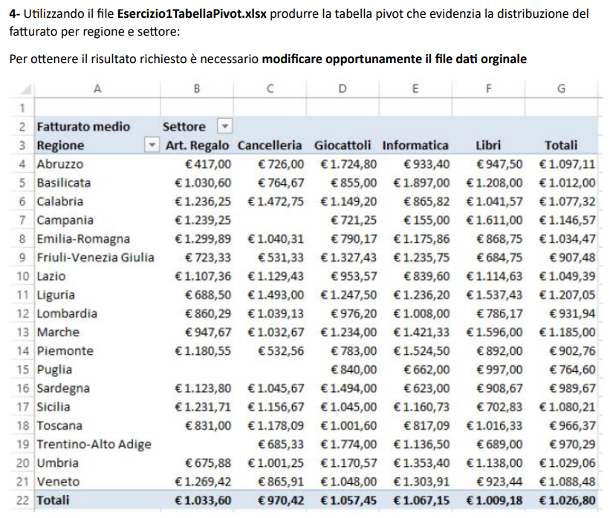

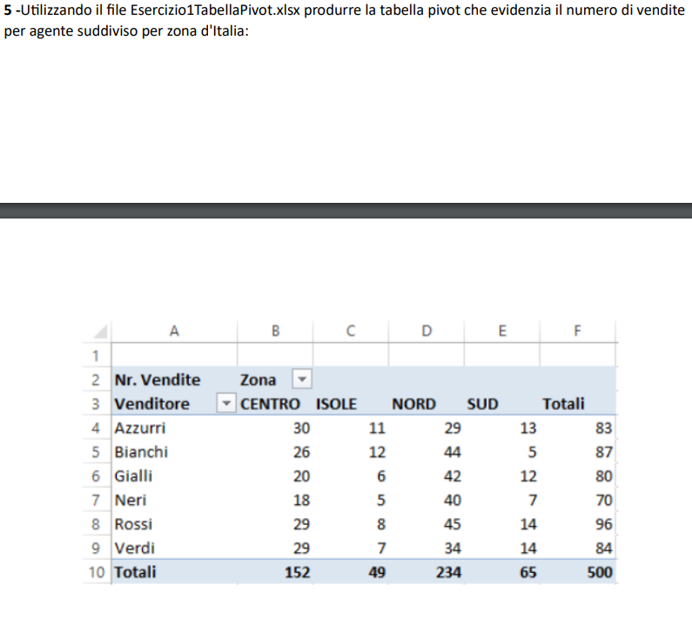

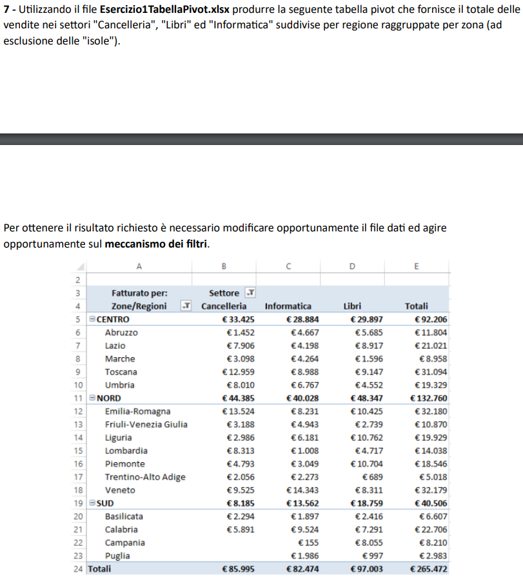

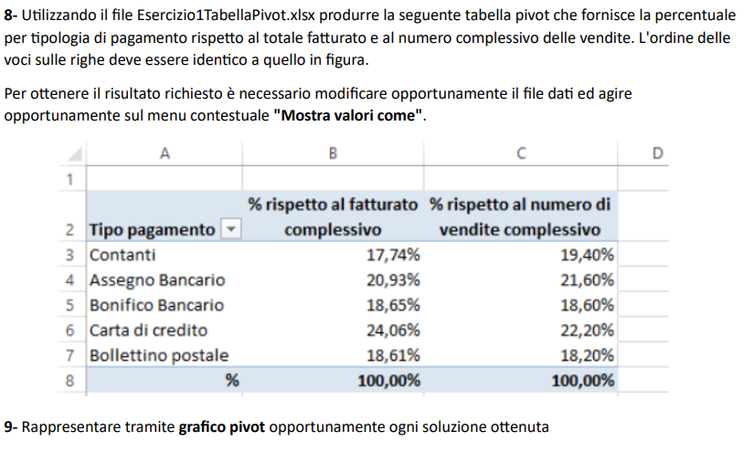

PIVOT_V_1
Media di Fatturato | Etichette di colonna
Etichette di riga | Art. Regalo | Cancelleria | Giocattoli | Informatica | Libri | Totale complessivo
Azzurri | 1,061.60 € | 1,088.79 € | 1,240.44 € | 856.76 € | 1,097.57 € | 1,067.81 €
Bianchi | 1,039.81 € | 664.00 € | 1,077.05 € | 1,223.87 € | 1,131.40 € | 1,058.39 €
Gialli | 1,065.73 € | 927.74 € | 998.07 € | 956.54 € | 1,116.33 € | 1,010.96 €
Neri | 1,182.73 € | 1,108.17 € | 1,032.36 € | 1,019.64 € | 760.47 € | 1,016.77 €
Rossi | 963.37 € | 1,067.00 € | 859.29 € | 1,024.94 € | 936.35 € | 974.60 €
Verdi | 913.61 € | 899.55 € | 1,138.27 € | 1,359.21 € | 982.60 € | 1,036.63 €
Totale complessivo | 1,033.60 € | 970.42 € | 1,057.45 € | 1,067.15 € | 1,009.18 € | 1,026.80 €

PIVOT_V_2
 | Cancelleria | Informatica
Sassari |  | €1,090.00
Trento | €715.00
Rovigo | €1,421.00
Rovigo | €3.00
Sassari | €1,916.00
Trento | €582.00
Somma di Fatturato | Etichette di colonna
Etichette di riga | Cancelleria | Informatica | Totale complessivo
Bianchi | 715.00 € | 1,090.00 € | 1,805.00 €
Sassari |  | 1,090.00 € | 1,090.00 €
Trento | 715.00 € |  | 715.00 €
Neri | 1,421.00 € |  | 1,421.00 €
Rovigo | 1,421.00 € |  | 1,421.00 €
Verdi | 2,501.00 € |  | 2,501.00 €
Rovigo | 3.00 € |  | 3.00 €
Sassari | 1,916.00 € |  | 1,916.00 €
Trento | 582.00 € |  | 582.00 €
Totale complessivo | 4,637.00 € | 1,090.00 € | 5,727.00 €

PIVOT_V_3
Somma di Fatturato | Etichette di colonna
Etichette di riga | Art. Regalo | Cancelleria | Giocattoli | Informatica | Libri | Totale complessivo
gennaio | 8,993.00 € | 18,166.00 € | 18,737.00 € | 12,190.00 € | 16,234.00 € | 74,320.00 €
febbraio | 24,821.00 € | 13,396.00 € | 22,665.00 € | 16,942.00 € | 20,553.00 € | 98,377.00 €
marzo | 14,467.00 € | 15,587.00 € | 10,142.00 € | 20,558.00 € | 15,611.00 € | 76,365.00 €
aprile | 22,590.00 € | 13,960.00 € | 14,922.00 € | 18,124.00 € | 14,466.00 € | 84,062.00 €
maggio | 20,012.00 € | 16,914.00 € | 24,718.00 € | 13,463.00 € | 14,273.00 € | 89,380.00 €
giugno | 22,813.00 € | 18,049.00 € | 11,389.00 € | 15,834.00 € | 22,809.00 € | 90,894.00 €
Totale complessivo | 113,696.00 € | 96,072.00 € | 102,573.00 € | 97,111.00 € | 103,946.00 € | 513,398.00 €

PIVOT_V_4
 | Art. Regalo | Cancelleria | Giocattoli | Informatica | Libri
Abruzzo | €417.00 | €726.00 | €1,724.80 | €933.40 | €947.50
Basilicata | €1,030.60 | €764.67 | €855.00 | €1,897.00 | €1,208.00
Calabria | €1,236.25 | €1,472.75 | €1,149.20 | €865.82 | €1,041.57
Campania | €1,239.25 |  | €721.25 | €155.00 | €1,611.00
Emilia-Romagna | €1,299.89 | €1,040.31 | €790.17 | €1,175.86 | €868.75
Friuli-Venezia Giulia | €723.33 | €531.33 | €1,327.43 | €1,235.75 | €684.75
Lazio | €1,107.36 | €1,129.43 | €953.57 | €839.60 | €1,114.63
Liguria | €688.50 | €1,493.00 | €1,247.50 | €1,236.20 | €1,537.43
Lombardia | €860.29 | €1,039.13 | €976.20 | €1,008.00 | €786.17
Marche | €947.67 | €1,032.67 | €1,234.00 | €1,421.33 | €1,596.00
Piemonte | €1,180.55 | €532.56 | €783.00 | €1,524.50 | €892.00
Puglia |  |  | €840.00 | €662.00 | €997.00
Sardegna | €1,123.80 | €1,045.67 | €1,494.00 | €623.00 | €908.67
Sicilia | €1,231.71 | €1,156.67 | €1,045.00 | €1,160.73 | €702.83
Toscana | €831.00 | €1,178.09 | €1,001.60 | €817.09 | €1,016.33
Trentino-Alto Adige |  | €685.33 | €1,774.00 | €1,136.50 | €689.00
Umbria | €675.88 | €1,001.25 | €1,170.57 | €1,353.40 | €1,138.00
Veneto | €1,269.42 | €865.91 | €1,048.00 | €1,303.91 | €923.44
Media di Fatturato | SETTORE
REGIONE | Art. Regalo | Cancelleria | Giocattoli | Informatica | Libri | TOTALI
Abruzzo | 417.00 € | 726.00 € | 1,724.80 € | 933.40 € | 947.50 € | 1,097.11 €
Basilicata | 1,030.60 € | 764.67 € | 855.00 € | 1,897.00 € | 1,208.00 € | 1,012.00 €
Calabria | 1,236.25 € | 1,472.75 € | 1,149.20 € | 865.82 € | 1,041.57 € | 1,077.32 €
Campania | 1,239.25 € |  | 721.25 € | 155.00 € | 1,611.00 € | 1,146.57 €
Emilia-Romagna | 1,299.89 € | 1,040.31 € | 790.17 € | 1,175.86 € | 868.75 € | 1,034.47 €
Friuli-Venezia Giulia | 723.33 € | 531.33 € | 1,327.43 € | 1,235.75 € | 684.75 € | 907.48 €
Lazio | 1,107.36 € | 1,129.43 € | 953.57 € | 839.60 € | 1,114.63 € | 1,049.39 €
Liguria | 688.50 € | 1,493.00 € | 1,247.50 € | 1,236.20 € | 1,537.43 € | 1,207.05 €
Lombardia | 860.29 € | 1,039.13 € | 976.20 € | 1,008.00 € | 786.17 € | 931.94 €
Marche | 947.67 € | 1,032.67 € | 1,234.00 € | 1,421.33 € | 1,596.00 € | 1,185.00 €
Piemonte | 1,180.55 € | 532.56 € | 783.00 € | 1,524.50 € | 892.00 € | 902.76 €
Puglia |  |  | 840.00 € | 662.00 € | 997.00 € | 764.60 €
Sardegna | 1,123.80 € | 1,045.67 € | 1,494.00 € | 623.00 € | 908.67 € | 989.67 €
Sicilia | 1,231.71 € | 1,156.67 € | 1,045.00 € | 1,160.73 € | 702.83 € | 1,080.21 €
Toscana | 831.00 € | 1,178.09 € | 1,001.60 € | 817.09 € | 1,016.33 € | 966.37 €
Trentino-Alto Adige |  | 685.33 € | 1,774.00 € | 1,136.50 € | 689.00 € | 970.29 €
Umbria | 675.88 € | 1,001.25 € | 1,170.57 € | 1,353.40 € | 1,138.00 € | 1,029.06 €
Veneto | 1,269.42 € | 865.91 € | 1,048.00 € | 1,303.91 € | 923.44 € | 1,088.48 €
TOTALI | 1,033.60 € | 970.42 € | 1,057.45 € | 1,067.15 € | 1,009.18 € | 1,026.80 €

PIVOT_V_5
Nr vendite | Zona
Venditore | CENTRO | ISOLE | NORD | SUD | TOTALI
Azzurri | 30 | 11 | 29 | 13 | 83
Bianchi | 26 | 12 | 44 | 5 | 87
Gialli | 20 | 6 | 42 | 12 | 80
Neri | 18 | 5 | 40 | 7 | 70
Rossi | 29 | 8 | 45 | 14 | 96
Verdi | 29 | 7 | 34 | 14 | 84
TOTALI | 152 | 49 | 234 | 65 | 500

PIVOT_V_6
Nr vendite per fascia e agente | VENDITORE
Fascia fatturato | Azzurri | Bianchi | Gialli | Neri | Rossi | Verdi | Totale complessivo
Fascia 1 (inferiore a 400 €) | 18 | 13 | 16 | 13 | 14 | 17 | 91
Fascia 2 (da 400 € a meno di 800 €) | 10 | 17 | 17 | 11 | 27 | 15 | 97
Fascia 3 (da 800 € a meno di 1200 €) | 15 | 19 | 14 | 18 | 20 | 13 | 99
Fascia 4 (da 1200 € a meno di 1500 €) | 15 | 14 | 10 | 12 | 14 | 16 | 81
Fascia 5 (da 1500 € e oltre) | 25 | 24 | 23 | 16 | 21 | 23 | 132
Totale complessivo | 83 | 87 | 80 | 70 | 96 | 84 | 500

PIVOT_V_7
 | Cancelleria | Informatica | Libri
Abruzzo | €1,452.00 | €4,667.00 | €5,685.00
Lazio | €7,906.00 | €4,198.00 | €8,917.00
Marche | €3,098.00 | €4,264.00 | €1,596.00
Toscana | €12,959.00 | €8,988.00 | €9,147.00
Umbria | €8,010.00 | €6,767.00 | €4,552.00
Emilia-Romagna | €13,524.00 | €8,231.00 | €10,425.00
Friuli-Venezia Giulia | €3,188.00 | €4,943.00 | €2,739.00
Liguria | €2,986.00 | €6,181.00 | €10,762.00
Lombardia | €8,313.00 | €1,008.00 | €4,717.00
Piemonte | €4,793.00 | €3,049.00 | €10,704.00
Trentino-Alto Adige | €2,056.00 | €2,273.00 | €689.00
Veneto | €9,525.00 | €14,343.00 | €8,311.00
Basilicata | €2,294.00 | €1,897.00 | €2,416.00
Calabria | €5,891.00 | €9,524.00 | €7,291.00
Campania |  | €155.00 | €8,055.00
Puglia |  | €1,986.00 | €997.00
FATTURATO PER SETTORE | SETTORI
ZONE E REGIONI | Cancelleria | Informatica | Libri | TOTALE
CENTRO | 33,425.00 € | 28,884.00 € | 29,897.00 € | 92,206.00 €
Abruzzo | 1,452.00 € | 4,667.00 € | 5,685.00 € | 11,804.00 €
Lazio | 7,906.00 € | 4,198.00 € | 8,917.00 € | 21,021.00 €
Marche | 3,098.00 € | 4,264.00 € | 1,596.00 € | 8,958.00 €
Toscana | 12,959.00 € | 8,988.00 € | 9,147.00 € | 31,094.00 €
Umbria | 8,010.00 € | 6,767.00 € | 4,552.00 € | 19,329.00 €
NORD | 44,385.00 € | 40,028.00 € | 48,347.00 € | 132,760.00 €
Emilia-Romagna | 13,524.00 € | 8,231.00 € | 10,425.00 € | 32,180.00 €
Friuli-Venezia Giulia | 3,188.00 € | 4,943.00 € | 2,739.00 € | 10,870.00 €
Liguria | 2,986.00 € | 6,181.00 € | 10,762.00 € | 19,929.00 €
Lombardia | 8,313.00 € | 1,008.00 € | 4,717.00 € | 14,038.00 €
Piemonte | 4,793.00 € | 3,049.00 € | 10,704.00 € | 18,546.00 €
Trentino-Alto Adige | 2,056.00 € | 2,273.00 € | 689.00 € | 5,018.00 €
Veneto | 9,525.00 € | 14,343.00 € | 8,311.00 € | 32,179.00 €
SUD | 8,185.00 € | 13,562.00 € | 18,759.00 € | 40,506.00 €
Basilicata | 2,294.00 € | 1,897.00 € | 2,416.00 € | 6,607.00 €
Calabria | 5,891.00 € | 9,524.00 € | 7,291.00 € | 22,706.00 €
Campania |  | 155.00 € | 8,055.00 € | 8,210.00 €
Puglia |  | 1,986.00 € | 997.00 € | 2,983.00 €
TOTALE | 85,995.00 € | 82,474.00 € | 97,003.00 € | 265,472.00 €

PIVOT_V_8
Formato pagamento | Percentuale fatturato | Percentuale vendite
Contanti | 17.74% | 19.40%
Assegno Bancario | 20.93% | 21.60%
Bonifico Bancario | 18.65% | 18.60%
Carta di credito | 24.06% | 22.20%
Bollettino postale | 18.61% | 18.20%
% | 100.00% | 100.00%

